상품제안서
다보액자상장케이스 | 상품코드: S19391

 |  |  |  |  |  |  | 02-713-8555 | www.synergygift.co.kr
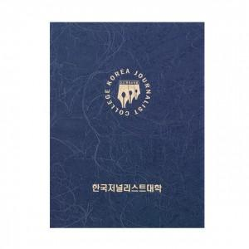

【상세/제작정보】 | <p><span style="font-size: 14pt;">※ 상단 원모양 기준으로 지름 5.5cm 미만 / 하단 텍스트 11 x 1cm 미만 기준 인쇄비</span></p><p>&nbsp;</p><p><span style="font-size: 18.6667px;">※ 위 사이즈 초과하는 인쇄는 별도 문의 바랍니다.</span></p>

【인쇄/포장옵션】 | 불박 / 포장불가능

【공급단가】 | 수량 | 100~ | 300~ | 500~ | 1,000~ | 3,000~
*VAT별도 | 단가 | 19,500원 | 18,450원 | 17,550원 | 17,100원 | 16,800원

【상품 URL】 | https://www.synergygift.co.kr:443/src/goods_detail.php?gdno=5436

